B1. Licencias
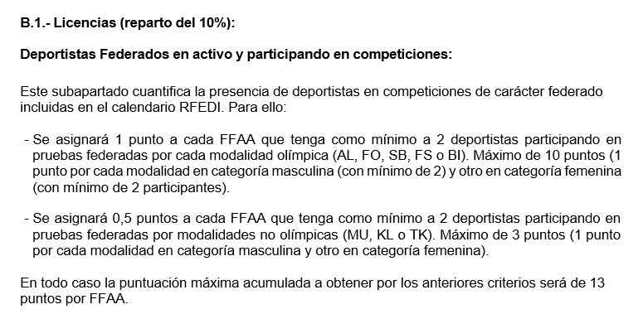
B1. Licencias

Temp. | FED. | Puntos Olimpicas |  | Puntos no Olimpicas |  | Total
 |  | H | D | H | D
2025-2026 |  |  |  |  |  | 0

B2. Competiciones
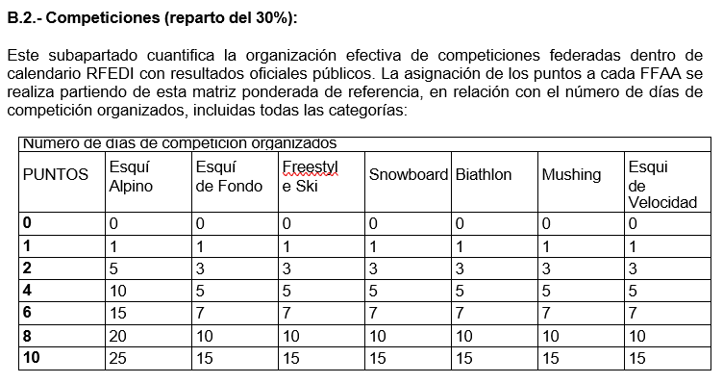
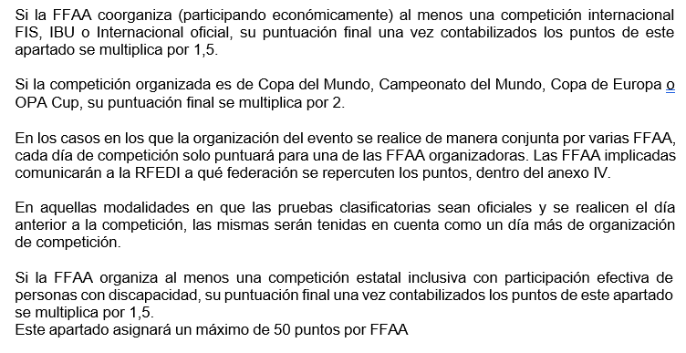
B2. Competiciones

 | SUMA TOTAL DIAS DE COMPETICIONES TEMP 2025-2026
FEDERACIÓN | ALPINO | P | FONDO | P | FREESTYLE | P | SNOWBOARD | P | BIATHLON | P | MUSHING | P | VELOCIDAD | PUNTOS | FIS, IBU*1,5 | WC, WSC, EC, OP*2 | TOTAL PUNTOS
 |  |  |  |  |  |  |  |  |  |  |  |  |  | 0

C. Tecnificación
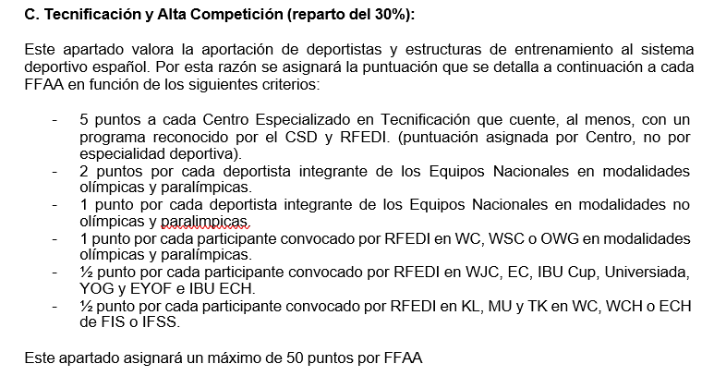
C. Tecnificación y Alta Competición

FF.AA. | CETDI (5 ptos.) |  |  |  | EQUIPO NACIONAL |  |  |  | SIN EQUIPO NACIONAL |  |  |  | TOTAL PUNTOS
 |  | Dep. EENN Olímpico (2 ptos.) | Dep. EENN No Olimpico (1 pto.) | PUNTOS | WC, WSC o OWG (1 pto.) | WJC, EC, IBU CUP, Universiada, YOG y EYOF, IBU ECH (0,5pto.) | KL, MU, TK en WC, WCH o ECH, FIS o IFSS (0,5pto.) | PUNTOS | WC, WSC o OWG (1pto.) | WJC, EC, IBU CUP, Universiada, YOG y EYOF, IBU ECH (0,5pto.) | KL, MU, TK en WC, WCH o ECH, FIS o IFSS (0,5pto.) | PUNTOS
 |  |  |  | 0 |  |  |  | 0 |  |  |  | 0 | 0

